JULIO 2026
Boletín de Coyuntura Turística
de Castilla y León

JULIO 2026



I MOVIMIENTO DE VIAJEROS

1.- DATOS GENERALES DE CASTILLA Y LEÓN

 |  |  | VIAJEROS ESPAÑOLES |  |  |  | 637,913
 |  |  | VIAJEROS EXTRANJEROS |  |  |  | 237,788
 |  |  | TOTAL VIAJEROS |  |  |  | 875,701
 |  |  | PERNOCTACIONES ESPAÑOLES |  |  |  | 1,096,455
 |  |  | PERNOCTACIONES EXTRANJEROS |  |  |  | 360,603
 |  |  | TOTAL PERNOCTACIONES |  |  |  | 1,457,058
 |  |  | GRADO DE OCUPACION |  |  |  | 28.97%
 |  |  | ESTANCIA MEDIA |  |  |  | 1.66

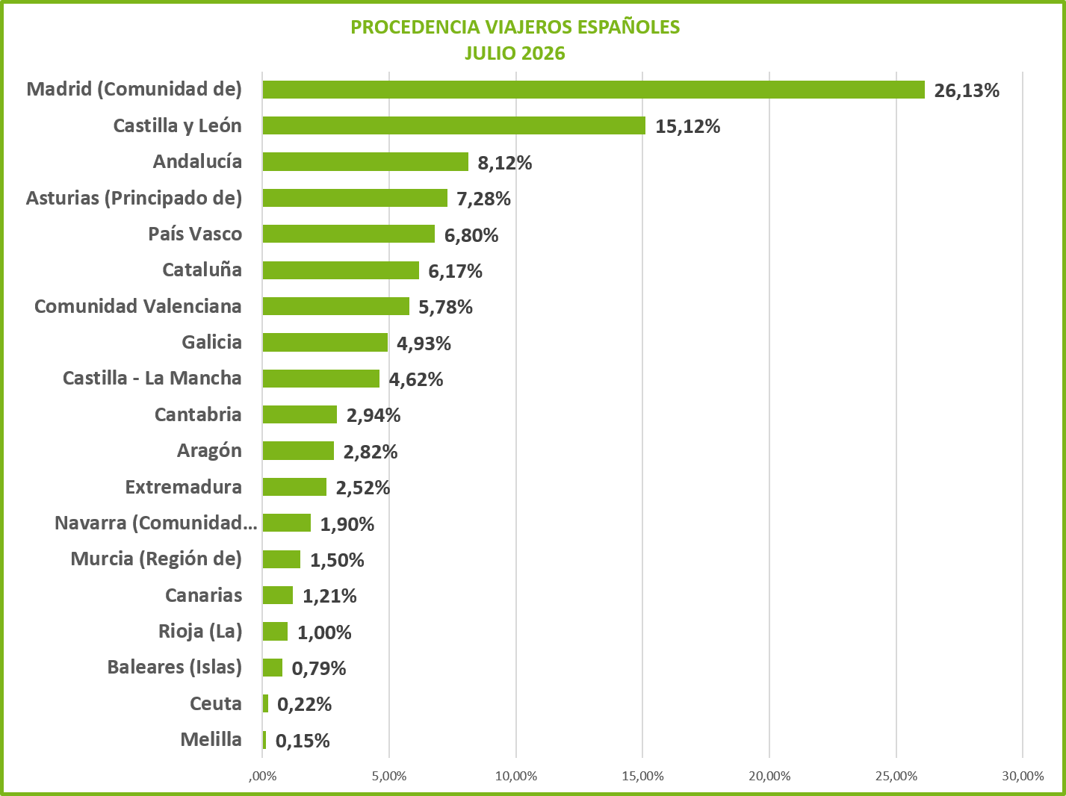

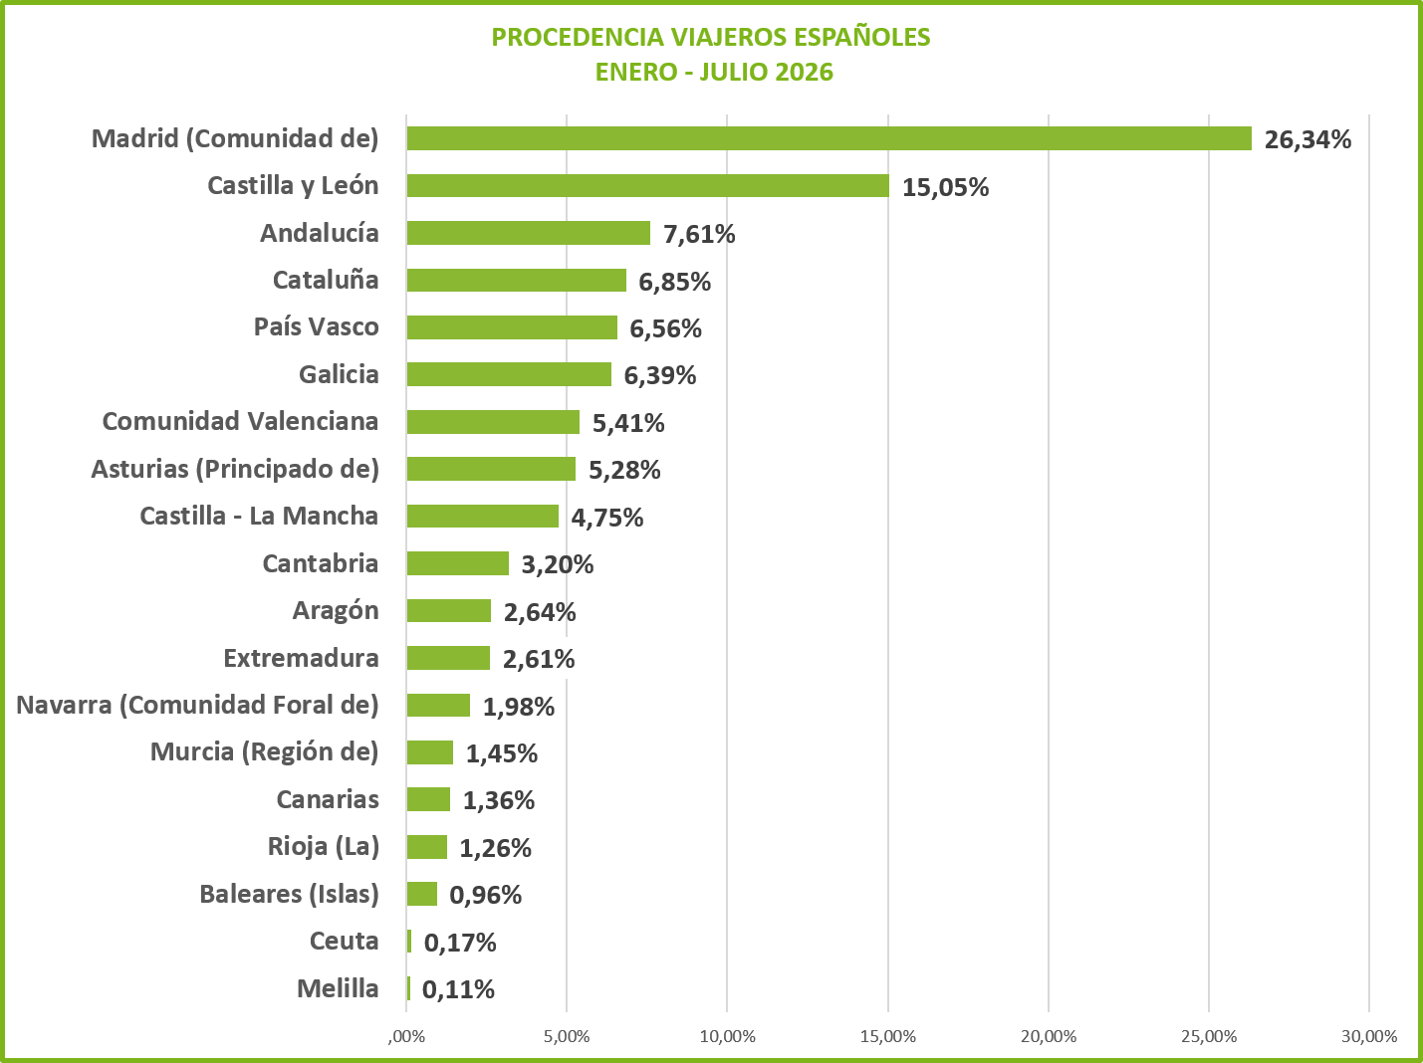

 |  |  |  |  |  |  |  |  |  |  | 1
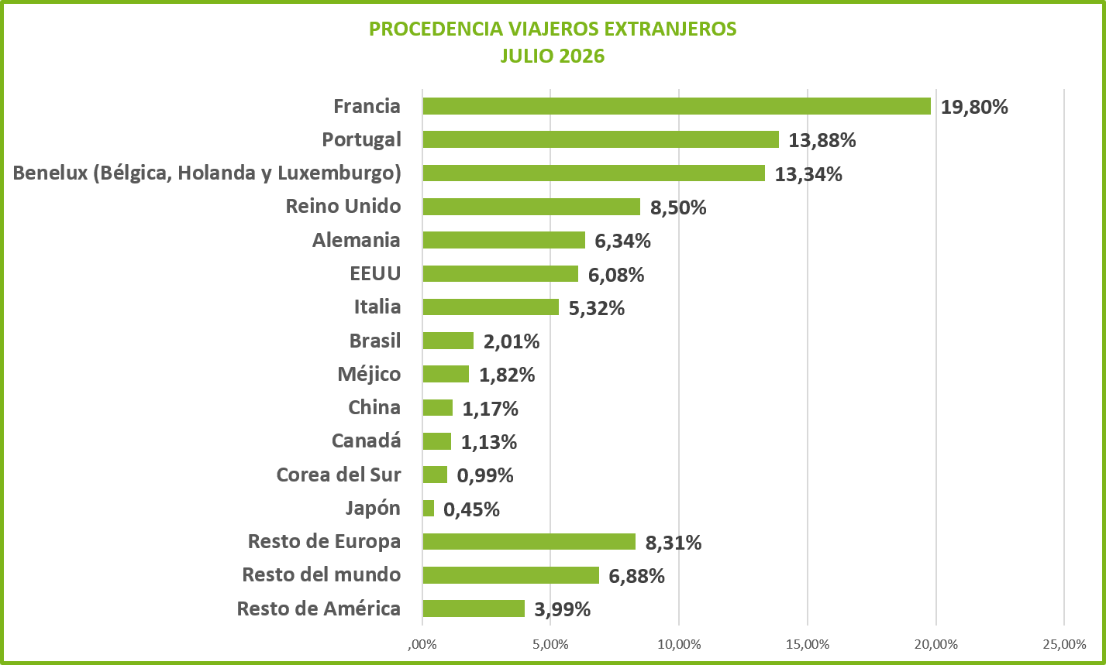
PROCEDENCIA DE LOS VIAJEROS ESPAÑOLES PERIODO ACUMULADO DE ENERO A DICIEMBRE 2015
Melilla | 0.0012192386203
Ceuta | 0.0015256775077
Baleares (Islas) | 0.0085609098896
Canarias | 0.01079918351
Rioja (La) | 0.011987232603
Murcia (Región de) | 0.014108320698
Navarra (Comunidad Foral de) | 0.018189098686
Extremadura | 0.022376691923
Aragón | 0.022655723616
Cantabria | 0.030172333121
Castilla - La Mancha | 0.039865601808
Comunidad Valenciana | 0.054241172969
Asturias (Principado de) | 0.055203832686
Galicia | 0.065421462059
País Vasco | 0.071166090667
Cataluña | 0.071694403887
Andalucía | 0.080085352063
Castilla y León | 0.14386171103
Madrid (Comunidad de) | 0.27686595917

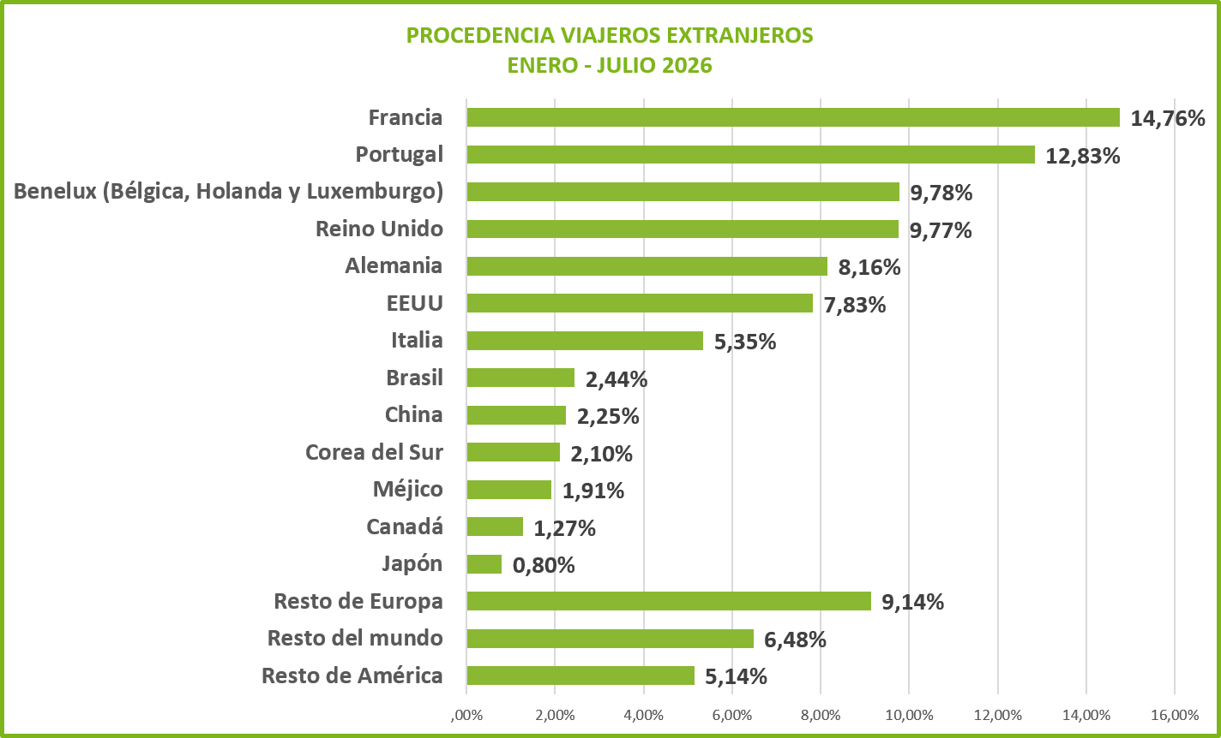

1a.- DATOS POR PROVINCIAS

 | ÁVILA | BURGOS | LEON | PALENCIA | SALAMANCA | SEGOVIA | SORIA | VALLADOLID | ZAMORA | TOTAL
Nº VIAJEROS | 83,523 | 164,549 | 149,004 | 43,153 | 150,242 | 91,775 | 55,936 | 93,555 | 43,964 | 875,701
VIAJEROS ESPAÑOLES | 71,584 | 93,357 | 114,899 | 31,676 | 95,151 | 78,190 | 51,871 | 62,399 | 38,786 | 637,913
VIAJEROS EXTRANJEROS | 11,939 | 71,192 | 34,105 | 11,477 | 55,091 | 13,585 | 4,065 | 31,156 | 5,178 | 237,788
Nº DE PERNOCTAC. | 145,509 | 271,858 | 265,919 | 69,707 | 236,508 | 150,354 | 99,630 | 147,630 | 69,943 | 1,457,058
PERNOCT. ESPAÑOLES | 127,284 | 171,002 | 213,956 | 53,483 | 148,962 | 128,496 | 91,689 | 99,220 | 62,363 | 1,096,455
PERNOCT. EXTRANJEROS | 18,225 | 100,856 | 51,963 | 16,224 | 87,546 | 21,858 | 7,941 | 48,410 | 7,580 | 360,603
GRADO OCUPACION | 21.65% | 34.13% | 29.89% | 27.81% | 33.82% | 27.90% | 21.29% | 31.54% | 28.52% | 28.97%
ESTANCIA MEDIA | 1.74 | 1.65 | 1.78 | 1.62 | 1.57 | 1.64 | 1.78 | 1.58 | 1.59 | 1.66
ESTANCIA M. ESPAÑOLES | 1.78 | 1.83 | 1.86 | 1.69 | 1.57 | 1.64 | 1.77 | 1.59 | 1.61 | 1.72
ESTANCIA M. EXTRANJEROS | 1.53 | 1.42 | 1.52 | 1.41 | 1.59 | 1.61 | 1.95 | 1.55 | 1.46 | 1.52

DISTRIBUCION PROVINCIAL DEL Nº DE VIAJEROS
DISTRIBUCIÓN PROVINCIAL DEL Nº DE PERNOCTACIONES

 |  |  |  |  |  |  |  |  |  |  | 2
1B.- COMPARACIONES JULIO 2025 Y JULIO 2026

COMPARATIVA VIAJEROS
PERIODO | V. ESPAÑOLES |  | V. EXTRANJEROS |  | TOTAL VIAJEROS
JULIO 2025 | 638,527 |  | 264,052 |  | 902,579
JULIO 2026 | 637,913 |  | 237,788 |  | 875,701
VARIACIÓN | -0.10% |  | -9.95% |  | -2.98%

VIAJEROS
 | JULIO 2025 | JULIO 2026
V. ESPAÑOLES | 638,527 | 637,913
V. EXTRANJEROS | 264,052 | 237,788
TOTAL VIAJEROS | 902,579 | 875,701

COMPARACIÓN PROVINCIAL DEL Nº DE VIAJEROS
PERIODO | ÁVILA | BURGOS | LEON | PALENCIA | SALAMANCA | SEGOVIA | SORIA | VALLADOLID | ZAMORA | TOTAL
JULIO 2025 | 77,226 | 177,297 | 163,328 | 48,583 | 153,713 | 93,041 | 49,429 | 89,942 | 50,020 | 902,579
JULIO 2026 | 83,523 | 164,549 | 149,004 | 43,153 | 150,242 | 91,775 | 55,936 | 93,555 | 43,964 | 875,701
VARIACIÓN | 8.15% | -7.19% | -8.77% | -11.18% | -2.26% | -1.36% | 13.16% | 4.02% | -12.11% | -2.98%
VIAJEROS

COMPARATIVA PERNOCTACIONES
PERIODO | P. ESPAÑOLES |  | P. EXTRANJEROS |  | T. PERNOCTACIONES |  | GRADO OCUPACIÓN
JULIO 2025 | 1,141,235 |  | 401,307 |  | 1,542,542 |  | 30.10%
JULIO 2026 | 1,096,455 |  | 360,603 |  | 1,457,058 |  | 28.97%
VARIACIÓN | -3.92% |  | -10.14% |  | -5.54% |  | -3.73%

PERNOCTACIONES
 | JULIO 2025 | JULIO 2026
P. ESPAÑOLES | 1,141,235 | 1,096,455
P. EXTRANJEROS | 401,307 | 360,603
T. PERNOCTACIONES | 1,542,542 | 1,457,058

COMPARACIÓN PROVINCIAL DEL Nº DE PERNOCTACIONES
PERIODO | ÁVILA | BURGOS | LEON | PALENCIA | SALAMANCA | SEGOVIA | SORIA | VALLADOLID | ZAMORA | TOTAL
JULIO 2025 | 145,763 | 297,202 | 289,398 | 79,531 | 242,902 | 156,416 | 98,847 | 158,257 | 74,226 | 1,542,542
JULIO 2026 | 145,509 | 271,858 | 265,919 | 69,707 | 236,508 | 150,354 | 99,630 | 147,630 | 69,943 | 1,457,058
VARIACIÓN | -0.17% | -8.53% | -8.11% | -12.35% | -2.63% | -3.88% | 0.79% | -6.72% | -5.77% | -5.54%

PERNOCTACIONES

 |  |  |  |  |  |  |  |  |  |  | 3
1C.- COMPARACIONES DE DATOS ACUMULADOS DE ENERO - JULIO 2025 - 2026

COMPARATIVA VIAJEROS
PERIODO | V. ESPAÑOLES |  | V. EXTRANJEROS |  | TOTAL VIAJEROS
ENERO - JULIO 2025 | 3,649,795 |  | 1,269,105 |  | 4,918,900
ENERO - JULIO 2026 | 3,511,223 |  | 1,148,510 |  | 4,659,733
VARIACIÓN | -3.80% |  | -9.50% |  | -5.27%

VIAJEROS
 | ENERO - JULIO 2025 | ENERO - JULIO 2026
V. ESPAÑOLES | 3,649,795 | 3,511,223
V. EXTRANJEROS | 1,269,105 | 1,148,510
TOTAL VIAJEROS | 4,918,900 | 4,659,733

COMPARACIÓN PROVINCIAL DEL Nº DE VIAJEROS
PERIODO | ÁVILA | BURGOS | LEON | PALENCIA | SALAMANCA | SEGOVIA | SORIA | VALLADOLID | ZAMORA | TOTAL
ENERO - JULIO 2025 | 477,493 | 888,395 | 827,667 | 257,245 | 855,761 | 554,906 | 255,128 | 584,699 | 217,606 | 4,918,900
ENERO - JULIO 2026 | 446,714 | 814,649 | 764,098 | 228,841 | 820,940 | 550,078 | 261,053 | 560,820 | 212,540 | 4,659,733
VARIACIÓN | -6.45% | -8.30% | -7.68% | -11.04% | -4.07% | -0.87% | 2.32% | -4.08% | -2.33% | -5.27%

VIAJEROS

 |  |  |  |  |  |  |  |  |  |  | 4
COMPARATIVA PERNOCTACIONES
PERIODO | P. ESPAÑOLES |  | P. EXTRANJEROS |  | T. PERNOCTACIONES |  | GRADO OCUPACIÓN
ENERO - JULIO 2025 | 6,068,000 |  | 1,843,931 |  | 7,911,931 |  | 24.61%
ENERO - JULIO 2026 | 5,853,829 |  | 1,708,258 |  | 7,562,087 |  | 23.98%
VARIACIÓN | -3.53% |  | -7.36% |  | -4.42% |  | -2.58%

PERNOCTACIONES
 | ENERO - JULIO 2025 | ENERO - JULIO 2026
P. ESPAÑOLES | 6,068,000 | 5,853,829
P. EXTRANJEROS | 1,843,931 | 1,708,258
T. PERNOCTACIONES | 7,911,931 | 7,562,087

COMPARACIÓN PROVINCIAL DEL Nº DE PERNOCTACIONES
PERIODO | ÁVILA | BURGOS | LEON | PALENCIA | SALAMANCA | SEGOVIA | SORIA | VALLADOLID | ZAMORA | TOTAL
ENERO - JULIO 2025 | 779,194 | 1,338,706 | 1,324,897 | 413,496 | 1,382,287 | 881,346 | 465,317 | 987,939 | 338,749 | 7,911,931
ENERO - JULIO 2026 | 739,000 | 1,278,682 | 1,228,754 | 378,725 | 1,343,180 | 852,184 | 460,682 | 939,828 | 341,052 | 7,562,087
VARIACIÓN | -5.16% | -4.48% | -7.26% | -8.41% | -2.83% | -3.31% | -1.00% | -4.87% | 0.68% | -4.42%

PERNOCTACIONES

COMPARATIVA DE DATOS ACUMULADOS DE ENERO A ENERO DE 2015 y 2016 VIAJEROS
 | ENERO a ENERO 2015 | ENERO a ENERO 2016
V. españoles | 253955 | 287036
V. extranjeros | 47637 | 49434
Total viajeros | 301592 | 336470
COMPARATIVA DE DATOS ACUMULADOS DE ENERO A ENERO 2015 y 2016 PERNOCTACIONES
 | ENERO a ENERO 2015 | ENERO a ENERO 2016
P. españoles | 421382 | 465987
P. extranjeros | 74635 | 79219
Total pernoctaciones | 496017 | 545206
HOTELES Y HOSTALES
 |  |  |  |  |  |  |  |  |  |  | 5
2.- ALOJAMIENTOS HOTELEROS

2a.- DATOS POR PROVINCIAS

HOTELES Y HOSTALES
PROVINCIAS | VIAJEROS |  |  | PERNOCTACIONES |  |  | OCUPAC. | EST. MEDIA
 | V.ESP. | V. EXTR. | T. VIAJER. | P. ESP. | P. EXTR. | T. PERNOCT. | % | DIAS
ÁVILA | 33,986 | 11,136 | 45,122 | 45,535 | 16,638 | 62,173 | 39.13% | 1.38
BURGOS | 54,691 | 50,051 | 104,742 | 83,660 | 67,628 | 151,288 | 58.03% | 1.44
LEÓN | 64,174 | 17,767 | 81,941 | 102,552 | 27,491 | 130,043 | 44.17% | 1.59
PALENCIA | 20,513 | 5,888 | 26,401 | 31,694 | 9,774 | 41,468 | 41.81% | 1.57
SALAMANCA | 69,576 | 42,323 | 111,899 | 93,303 | 60,151 | 153,454 | 52.13% | 1.37
SEGOVIA | 47,365 | 10,400 | 57,765 | 62,900 | 16,444 | 79,344 | 46.28% | 1.37
SORIA | 27,740 | 1,976 | 29,716 | 40,064 | 2,839 | 42,903 | 39.59% | 1.44
VALLADOLID | 42,010 | 20,185 | 62,195 | 65,556 | 29,374 | 94,930 | 39.15% | 1.53
ZAMORA | 20,199 | 2,780 | 22,979 | 31,908 | 4,446 | 36,354 | 42.37% | 1.58
TOTAL | 380,254 | 162,506 | 542,760 | 557,172 | 234,785 | 791,957 | 46.16% | 1.46
DISTRIBUCIÓN PROVINCIAL DEL Nº DE PERNOCTACIONES
DISTRIBUCION PROVINCIAL DEL Nº DE VIAJEROS

2B.- COMPARACIONES JULIO 2025 Y JULIO 2026

COMPARATIVA VIAJEROS
PERIODO | VIAJ. ESPAÑOLES |  | VIAJ. EXTRANJEROS. |  | TOTAL VIAJEROS
JULIO 2025 | 379,659 |  | 183,512 |  | 563,171
JULIO 2026 | 380,254 |  | 162,506 |  | 542,760
VARIACIÓN | 0.16% |  | -11.45% |  | -3.62%

VIAJEROS
 | JULIO 2025 | JULIO 2026
VIAJ. ESPAÑOLES | 379,659 | 380,254
VIAJ. EXTRANJEROS. | 183,512 | 162,506
TOTAL VIAJEROS | 563,171 | 542,760

COMPARATIVA PERNOCTACIONES
PERIODO | P. ESPAÑOLES |  | P. EXTRANJEROS |  | T. PERNOCTACIONES |  | GRADO OCUPACIÓN
JULIO 2025 | 568,611 |  | 276,357 |  | 844,968 |  | 48.64%
JULIO 2026 | 557,172 |  | 234,785 |  | 791,957 |  | 46.16%
VARIACIÓN | -2.01% |  | -15.04% |  | -6.27% |  | -5.10%

PERNOCTACIONES
 | JULIO 2025 | JULIO 2026
P. ESPAÑOLES | 568,611 | 557,172
P. EXTRANJEROS | 276,357 | 234,785
T. PERNOCTACIONES | 844,968 | 791,957

 |  |  |  |  |  |  |  |  |  |  | 6
2C.- COMPARACIONES DE DATOS ACUMULADOS DE ENERO - JULIO 2025 - 2026
HOTELES Y HOSTALES
COMPARATIVA VIAJEROS
PERIODO | V. ESPAÑOLES |  | V. EXTRANJEROS |  | TOTAL VIAJEROS
ENERO - JULIO 2025 | 2,441,190 |  | 862,826 |  | 3,304,016
ENERO - JULIO 2026 | 2,326,500 |  | 783,404 |  | 3,109,904
VARIACIÓN | -4.70% |  | -9.20% |  | -5.88%

VIAJEROS
 | ENERO - JULIO 2025 | ENERO - JULIO 2026
V. ESPAÑOLES | 2,441,190 | 2,326,500
V. EXTRANJEROS | 862,826 | 783,404
TOTAL VIAJEROS | 3,304,016 | 3,109,904

COMPARATIVA PERNOCTACIONES
PERIODO | P. ESPAÑOLES |  | P. EXTRANJEROS |  | T. PERNOCTACIONES |  | GRADO OCUPACIÓN
ENERO - JULIO 2025 | 3,734,277 |  | 1,243,390 |  | 4,977,667 |  | 42.77%
ENERO - JULIO 2026 | 3,565,604 |  | 1,149,982 |  | 4,715,586 |  | 41.15%
VARIACIÓN | -4.52% |  | -7.51% |  | -5.27% |  | -3.78%

PERNOCTACIONES
 | ENERO - JULIO 2025 | ENERO - JULIO 2026
P. ESPAÑOLES | 3,734,277 | 3,565,604
P. EXTRANJEROS | 1,243,390 | 1,149,982
T. PERNOCTACIONES | 4,977,667 | 4,715,586

 |  |  |  |  |  |  |  |  |  |  | 7
3.- PENSIONES
PENSIONES
3a.- DATOS POR PROVINCIAS

PENSIONES
PROVINCIAS | VIAJEROS |  |  | PERNOCTACIONES |  |  | OCUPAC. | EST. MEDIA
 | V.ESP. | V. EXTR. | T. VIAJER. | P. ESP. | P. EXTR. | T. PERNOCT. | % | DIAS
ÁVILA | 303 | 10 | 313 | 477 | 11 | 488 | 17.83% | 1.56
BURGOS | 2,459 | 1,056 | 3,515 | 4,696 | 1,458 | 6,154 | 31.57% | 1.75
LEÓN | 3,833 | 1,059 | 4,892 | 6,127 | 1,161 | 7,288 | 26.22% | 1.49
PALENCIA | 534 | 95 | 629 | 1,009 | 333 | 1,342 | 16.82% | 2.13
SALAMANCA | 672 | 698 | 1,370 | 1,734 | 1,239 | 2,973 | 38.10% | 2.17
SEGOVIA | 1,696 | 216 | 1,912 | 2,010 | 345 | 2,355 | 31.36% | 1.23
SORIA | 399 | 14 | 413 | 541 | 37 | 578 | 15.35% | 1.40
VALLADOLID | 4,517 | 2,957 | 7,474 | 5,499 | 5,115 | 10,614 | 69.51% | 1.42
ZAMORA | 195 | 66 | 261 | 447 | 97 | 544 | 6.90% | 2.08
TOTAL | 14,608 | 6,171 | 20,779 | 22,540 | 9,796 | 32,336 | 32.26% | 1.56

DISTRIBUCION PROVINCIAL DEL Nº DE VIAJEROS
DISTRIBUCIÓN PROVINCIAL DEL Nº DE PERNOCTACIONES
 |  |  |  |  |  |  |  |  |  | 0

3B.- COMPARACIONES JULIO 2025 Y JULIO 2026

COMPARATIVA VIAJEROS
PERIODO | VIAJ. ESPAÑOLES |  | VIAJ. EXTRANJEROS. |  | TOTAL VIAJEROS
JULIO 2025 | 11,089 |  | 4,770 |  | 15,859
JULIO 2026 | 14,608 |  | 6,171 |  | 20,779
VARIACIÓN | 31.73% |  | 29.37% |  | 31.02%

VIAJEROS
 | JULIO 2025 | JULIO 2026
VIAJ. ESPAÑOLES | 11,089 | 14,608
VIAJ. EXTRANJEROS. | 4,770 | 6,171
TOTAL VIAJEROS | 15,859 | 20,779

COMPARATIVA PERNOCTACIONES
PERIODO | P. ESPAÑOLES |  | P. EXTRANJEROS |  | T. PERNOCTACIONES |  | GRADO OCUPACIÓN
JULIO 2025 | 19,186 |  | 6,498 |  | 25,684 |  | 27.89%
JULIO 2026 | 22,540 |  | 9,796 |  | 32,336 |  | 32.26%
VARIACIÓN | 17.48% |  | 50.75% |  | 25.90% |  | 15.65%

PERNOCTACIONES
 | JULIO 2025 | JULIO 2026
P. ESPAÑOLES | 19,186 | 22,540
P. EXTRANJEROS | 6,498 | 9,796
T. PERNOCTACIONES | 25,684 | 32,336

 |  |  |  |  |  |  |  |  |  |  | 8
3C.- COMPARACIONES DE DATOS ACUMULADOS DE ENERO - JULIO 2025 - 2026
PENSIONES
COMPARATIVA VIAJEROS
PERIODO | V. ESPAÑOLES |  | V. EXTRANJEROS |  | TOTAL VIAJEROS
ENERO - JULIO 2025 | 60,004 |  | 22,342 |  | 82,346
ENERO - JULIO 2026 | 60,730 |  | 22,403 |  | 83,133
VARIACIÓN | 1.21% |  | 0.27% |  | 0.96%

VIAJEROS
 | ENERO - JULIO 2025 | ENERO - JULIO 2026
V. ESPAÑOLES | 60,004 | 60,730
V. EXTRANJEROS | 22,342 | 22,403
TOTAL VIAJEROS | 82,346 | 83,133

COMPARATIVA PERNOCTACIONES
PERIODO | P. ESPAÑOLES |  | P. EXTRANJEROS |  | T. PERNOCTACIONES |  | GRADO OCUPACIÓN
ENERO - JULIO 2025 | 101,866 |  | 32,195 |  | 134,061 |  | 22.39%
ENERO - JULIO 2026 | 100,246 |  | 34,501 |  | 134,747 |  | 21.46%
VARIACIÓN | -1.59% |  | 7.16% |  | 0.51% |  | -4.18%

PERNOCTACIONES
 | ENERO - JULIO 2025 | ENERO - JULIO 2026
P. ESPAÑOLES | 101,866 | 100,246
P. EXTRANJEROS | 32,195 | 34,501
T. PERNOCTACIONES | 134,061 | 134,747

 |  |  |  |  |  |  |  |  |  |  | 9
4.- TURISMO RURAL
TURISMO RURAL
4a.- DATOS POR PROVINCIAS

TURISMO RURAL
PROVINCIAS | VIAJEROS |  |  | PERNOCTACIONES |  |  | OCUPAC. | EST. MEDIA
 | V.ESP. | V. EXTR. | T. VIAJER. | P. ESP. | P. EXTR. | T. PERNOCT. | % | DIAS
ÁVILA | 12,986 | 233 | 13,219 | 28,546 | 547 | 29,093 | 21.24% | 2.20
BURGOS | 10,507 | 5,131 | 15,638 | 23,009 | 6,471 | 29,480 | 22.44% | 1.89
LEÓN | 10,722 | 2,853 | 13,575 | 19,426 | 3,679 | 23,105 | 24.25% | 1.70
PALENCIA | 5,780 | 1,128 | 6,908 | 11,610 | 1,594 | 13,204 | 24.68% | 1.91
SALAMANCA | 6,633 | 953 | 7,586 | 14,523 | 1,714 | 16,237 | 15.20% | 2.14
SEGOVIA | 13,624 | 1,602 | 15,226 | 26,995 | 3,381 | 30,376 | 28.31% | 2.00
SORIA | 6,592 | 480 | 7,072 | 14,914 | 807 | 15,721 | 16.92% | 2.22
VALLADOLID | 6,003 | 1,356 | 7,359 | 9,403 | 1,546 | 10,949 | 18.30% | 1.49
ZAMORA | 5,952 | 743 | 6,695 | 12,703 | 805 | 13,508 | 19.40% | 2.02
TOTAL | 78,799 | 14,479 | 93,278 | 161,129 | 20,544 | 181,673 | 21.28% | 1.95

DISTRIBUCION PROVINCIAL DEL Nº DE VIAJEROS
DISTRIBUCIÓN PROVINCIAL DEL Nº DE PERNOCTACIONES

4B.- COMPARACIONES JULIO 2025 Y JULIO 2026

COMPARATIVA VIAJEROS
PERIODO | VIAJ. ESPAÑOLES |  | VIAJ. EXTRANJEROS. |  | TOTAL VIAJEROS
JULIO 2025 | 84,273 |  | 15,080 |  | 99,353
JULIO 2026 | 78,799 |  | 14,479 |  | 93,278
VARIACIÓN | -6.50% |  | -3.99% |  | -6.11%

VIAJEROS
 | JULIO 2025 | JULIO 2026
VIAJ. ESPAÑOLES | 84,273 | 78,799
VIAJ. EXTRANJEROS. | 15,080 | 14,479
TOTAL VIAJEROS | 99,353 | 93,278

COMPARATIVA PERNOCTACIONES
PERIODO | PER. ESPAÑOLES |  | PER. EXTRANJEROS |  | T. PERNOCTACIONES |  | OCUPACIÓN
JULIO 2025 | 174,374 |  | 23,360 |  | 197,734 |  | 21.47%
JULIO 2026 | 161,129 |  | 20,544 |  | 181,673 |  | 21.28%
VARIACIÓN | -7.60% |  | -12.05% |  | -8.12% |  | -0.89%

PERNOCTACIONES
 | JULIO 2025 | JULIO 2026
PER. ESPAÑOLES | 174,374 | 161,129
PER. EXTRANJEROS | 23,360 | 20,544
T. PERNOCTACIONES | 197,734 | 181,673

 |  |  |  |  |  |  |  |  |  |  | 10
4C.- COMPARACIONES DE DATOS ACUMULADOS DE ENERO - JULIO 2025 - 2026
TURISMO RURAL
COMPARATIVA VIAJEROS
PERIODO | VIAJ. ESPAÑOLES |  | VIAJ. EXTRANJEROS. |  | TOTAL VIAJEROS
ENERO - JULIO 2025 | 451,489 |  | 75,855 |  | 527,344
ENERO - JULIO 2026 | 431,735 |  | 73,321 |  | 505,056
VARIACIÓN | -4.38% |  | -3.34% |  | -4.23%

VIAJEROS
 | ENERO - JULIO 2025 | ENERO - JULIO 2026
VIAJ. ESPAÑOLES | 451,489 | 431,735
VIAJ. EXTRANJEROS. | 75,855 | 73,321
TOTAL VIAJEROS | 527,344 | 505,056

COMPARATIVA PERNOCTACIONES
PERIODO | P. ESPAÑOLES |  | P. EXTRANJEROS |  | T. PERNOCTACIONES |  | GRADO OCUPACIÓN
ENERO - JULIO 2025 | 819,672 |  | 105,016 |  | 924,688 |  | 15.14%
ENERO - JULIO 2026 | 776,948 |  | 102,959 |  | 879,907 |  | 15.31%
VARIACIÓN | -5.21% |  | -1.96% |  | -4.84% |  | 1.16%

PERNOCTACIONES
 | ENERO - JULIO 2025 | ENERO - JULIO 2026
P. ESPAÑOLES | 819,672 | 776,948
P. EXTRANJEROS | 105,016 | 102,959
T. PERNOCTACIONES | 924,688 | 879,907

 |  |  |  |  |  |  |  |  |  |  | 11
5.- CAMPING
CAMPING
5a.- DATOS POR PROVINCIAS

CAMPING
PROVINCIAS | VIAJEROS |  |  | PERNOCTACIONES |  |  | OCUPAC. | EST. MEDIA
 | V.ESP. | V. EXTR. | T. VIAJER | P. ESP. | P. EXTR. | T. PERNOCT. | % | DIAS
ÁVILA | 6,453 | 208 | 6,661 | 18,252 | 588 | 18,840 | 12.06% | 2.83
BURGOS | 7,883 | 4,856 | 12,739 | 20,739 | 7,122 | 27,861 | 14.83% | 2.19
LEÓN | 17,496 | 3,045 | 20,541 | 42,407 | 7,646 | 50,053 | 21.43% | 2.44
PALENCIA | 890 | 103 | 993 | 2,257 | 176 | 2,433 | 8.40% | 2.45
SALAMANCA | 4,712 | 4,944 | 9,656 | 11,383 | 10,089 | 21,472 | 14.14% | 2.22
SEGOVIA | 4,180 | 482 | 4,662 | 8,606 | 554 | 9,160 | 15.08% | 1.96
SORIA | 11,948 | 748 | 12,696 | 21,991 | 1,813 | 23,804 | 13.43% | 1.87
VALLADOLID | 2,990 | 2,254 | 5,244 | 6,139 | 3,535 | 9,674 | 24.27% | 1.84
ZAMORA | 3,802 | 307 | 4,109 | 3,802 | 307 | 4,109 | 16.88% | 1.00
TOTAL | 60,354 | 16,947 | 77,301 | 135,576 | 31,830 | 167,406 | 15.78% | 2.17

DISTRIBUCION PROVINCIAL DEL Nº DE VIAJEROS
DISTRIBUCIÓN PROVINCIAL DEL Nº DE PERNOCTACIONES

5B.- COMPARACIONES JULIO 2025 Y JULIO 2026

COMPARATIVA VIAJEROS
PERIODO | VIAJ. ESPAÑOLES |  | VIAJ. EXTRANJEROS. |  | TOTAL VIAJEROS
JULIO 2025 | 59,474 |  | 22,123 |  | 81,597
JULIO 2026 | 60,354 |  | 16,947 |  | 77,301
VARIACIÓN | 1.48% |  | -23.40% |  | -5.26%

VIAJEROS
 | JULIO 2025 | JULIO 2026
VIAJ. ESPAÑOLES | 59,474 | 60,354
VIAJ. EXTRANJEROS. | 22,123 | 16,947
TOTAL VIAJEROS | 81,597 | 77,301

COMPARATIVA PERNOCTACIONES
PERIODO | PER. ESPAÑOLES |  | PER. EXTRANJEROS |  | T. PERNOCTACIONES |  | OCUPACIÓN
JULIO 2025 | 139,534 |  | 32,278 |  | 171,812 |  | 16.43%
JULIO 2026 | 135,576 |  | 31,830 |  | 167,406 |  | 15.78%
VARIACIÓN | -2.84% |  | -1.39% |  | -2.56% |  | -3.93%

PERNOCTACIONES
 | JULIO 2025 | JULIO 2026
PER. ESPAÑOLES | 139,534 | 135,576
PER. EXTRANJEROS | 32,278 | 31,830
T. PERNOCTACIONES | 171,812 | 167,406

 |  |  |  |  |  |  |  |  |  |  | 12
5C.- COMPARACIONES DE DATOS ACUMULADOS DE ENERO - JULIO 2025 - 2026
CAMPING
COMPARATIVA VIAJEROS
PERIODO | VIAJ. ESPAÑOLES |  | VIAJ. EXTRANJEROS. |  | TOTAL VIAJEROS
ENERO - JULIO 2025 | 143,782 |  | 94,770 |  | 238,552
ENERO - JULIO 2026 | 136,443 |  | 77,541 |  | 213,984
VARIACIÓN | -5.10% |  | -18.18% |  | -10.30%

VIAJEROS
 | ENERO - JULIO 2025 | ENERO - JULIO 2026
VIAJ. ESPAÑOLES | 143,782 | 136,443
VIAJ. EXTRANJEROS. | 94,770 | 77,541
TOTAL VIAJEROS | 238,552 | 213,984

COMPARATIVA PERNOCTACIONES
PERIODO | PER. ESPAÑOLES |  | PER. EXTRANJEROS |  | T. PERNOCTACIONES |  | OCUPACIÓN
ENERO - JULIO 2025 | 310,132 |  | 147,853 |  | 457,985 |  | 8.43%
ENERO - JULIO 2026 | 291,727 |  | 130,721 |  | 422,448 |  | 7.86%
VARIACIÓN | -5.93% |  | -11.59% |  | -7.76% |  | -6.77%

PERNOCTACIONES
 | ENERO - JULIO 2025 | ENERO - JULIO 2026
PER. ESPAÑOLES | 310,132 | 291,727
PER. EXTRANJEROS | 147,853 | 130,721
T. PERNOCTACIONES | 457,985 | 422,448

 |  |  |  |  |  |  |  |  |  |  | 13
6.- ALBERGUES

ALBERGUES
6a.- DATOS POR PROVINCIAS

ALBERGUES
PROVINCIAS | VIAJEROS |  |  | PERNOCTACIONES |  |  | OCUPAC. | EST. MEDIA
 | V.ESP. | V. EXTR. | T. VIAJER | P. ESP. | P. EXTR. | T. PERNOCT. | % | DIAS
ÁVILA | 525 | 278 | 803 | 1,576 | 278 | 1,854 | 7.91% | 2.31
BURGOS | 5,505 | 5,923 | 11,428 | 18,590 | 9,304 | 27,894 | 32.52% | 2.44
LEÓN | 8,298 | 8,353 | 16,651 | 16,437 | 9,874 | 26,311 | 25.27% | 1.58
PALENCIA | 1,731 | 2,773 | 4,504 | 2,113 | 2,773 | 4,886 | 15.75% | 1.08
SALAMANCA | 694 | 421 | 1,115 | 1,727 | 831 | 2,558 | 12.39% | 2.29
SEGOVIA | 1,733 | 45 | 1,778 | 5,210 | 49 | 5,259 | 13.15% | 2.96
SORIA | 991 | 99 | 1,090 | 2,350 | 260 | 2,610 | 12.97% | 2.39
VALLADOLID | 902 | 575 | 1,477 | 2,105 | 1,455 | 3,560 | 9.68% | 2.41
ZAMORA | 148 | 160 | 308 | 148 | 160 | 308 | 9.79% | 1.00
TOTAL | 20,527 | 18,627 | 39,154 | 50,256 | 24,984 | 75,240 | 20.61% | 1.92

DISTRIBUCION PROVINCIAL DEL Nº DE VIAJEROS
DISTRIBUCIÓN PROVINCIAL DEL Nº DE PERNOCTACIONES

6B.- COMPARACIONES JULIO 2025 Y JULIO 2026

COMPARATIVA VIAJEROS
PERIODO | VIAJ. ESPAÑOLES |  | VIAJ. EXTRANJEROS |  | TOTAL VIAJEROS
JULIO 2025 | 26,443 |  | 19,844 |  | 46,287
JULIO 2026 | 20,527 |  | 18,627 |  | 39,154
VARIACIÓN | -22.37% |  | -6.13% |  | -15.41%

VIAJEROS
 | JULIO 2025 | JULIO 2026
VIAJ. ESPAÑOLES | 26,443 | 20,527
VIAJ. EXTRANJEROS | 19,844 | 18,627
TOTAL VIAJEROS | 46,287 | 39,154

COMPARATIVA PERNOCTACIONES
PERIODO | PERN. ESPAÑOLES |  | PERN. EXTRANJEROS |  | TOTAL PERNOCTACIONES |  | OCUPACIÓN
JULIO 2025 | 62,884 |  | 21,195 |  | 84,079 |  | 22.52%
JULIO 2026 | 50,256 |  | 24,984 |  | 75,240 |  | 20.61%
VARIACIÓN | -20.08% |  | 17.88% |  | -10.51% |  | -8.48%

PERNOCTACIONES
 | JULIO 2025 | JULIO 2026
PERN. ESPAÑOLES | 62,884 | 50,256
PERN. EXTRANJEROS | 21,195 | 24,984
TOTAL PERNOCTACIONES | 84,079 | 75,240

 |  |  |  |  |  |  |  |  |  |  | 14
6C.- COMPARACIONES DE DATOS ACUMULADOS DE ENERO - JULIO 2025 - 2026
ALBERGUES
COMPARATIVA VIAJEROS
PERIODO | VIAJ. ESPAÑOLES |  | VIAJ. EXTRANJEROS. |  | TOTAL VIAJEROS
ENERO - JULIO 2025 | 151,371 |  | 134,207 |  | 285,578
ENERO - JULIO 2026 | 133,434 |  | 118,802 |  | 252,236
VARIACIÓN | -11.85% |  | -11.48% |  | -11.68%

VIAJEROS
 | ENERO - JULIO 2025 | ENERO - JULIO 2026
VIAJ. ESPAÑOLES | 151,371 | 133,434
VIAJ. EXTRANJEROS. | 134,207 | 118,802
TOTAL VIAJEROS | 285,578 | 252,236

COMPARATIVA PERNOCTACIONES
PERIODO | PER. ESPAÑOLES |  | PER. EXTRANJEROS |  | T. PERNOCTACIONES |  | OCUPACIÓN
ENERO - JULIO 2025 | 278,840 |  | 148,299 |  | 427,139 |  | 20.14%
ENERO - JULIO 2026 | 245,336 |  | 138,212 |  | 383,548 |  | 19.20%
VARIACIÓN | -12.02% |  | -6.80% |  | -10.21% |  | -4.68%

PERNOCTACIONES
 | ENERO - JULIO 2025 | ENERO - JULIO 2026
PER. ESPAÑOLES | 278,840 | 245,336
PER. EXTRANJEROS | 148,299 | 138,212
T. PERNOCTACIONES | 427,139 | 383,548

 |  |  |  |  |  |  |  |  |  |  | 15
7.- VIVIENDAS DE USO TURÍSTICO
VIVIENDAS DE USO TURÍSTICO
7a.- DATOS POR PROVINCIAS

VIVIENDAS DE USO TURÍSTICO
PROVINCIAS | VIAJEROS |  |  | PERNOCTACIONES |  |  | OCUPAC. | EST. MEDIA
 | V.ESP. | V. EXTR. | T. VIAJER | P. ESP. | P. EXTR. | T. PERNOCT. | % | DIAS
ÁVILA | 12,591 | 0 | 12,591 | 22,897 | 0 | 22,897 | 15.12% | 1.82
BURGOS | 10,870 | 2,993 | 13,863 | 16,501 | 5,274 | 21,775 | 24.76% | 1.57
LEÓN | 6,342 | 640 | 6,982 | 17,896 | 1,475 | 19,371 | 21.29% | 2.77
PALENCIA | 1,333 | 103 | 1,436 | 3,003 | 160 | 3,163 | 15.08% | 2.20
SALAMANCA | 5,189 | 2,426 | 7,615 | 11,413 | 6,064 | 17,477 | 31.53% | 2.30
SEGOVIA | 7,984 | 840 | 8,824 | 19,050 | 1,085 | 20,135 | 16.80% | 2.28
SORIA | 2,966 | 620 | 3,586 | 8,861 | 1,915 | 10,776 | 26.19% | 3.01
VALLADOLID | 2,938 | 3,583 | 6,521 | 6,772 | 7,109 | 13,881 | 40.76% | 2.13
ZAMORA | 4,770 | 196 | 4,966 | 8,154 | 469 | 8,623 | 23.62% | 1.74
TOTAL | 54,983 | 11,401 | 66,384 | 114,547 | 23,551 | 138,098 | 21.63% | 2.08

DISTRIBUCION PROVINCIAL DEL Nº DE VIAJEROS
ÁVILA | 12,591 | ENERO - ABRIL 2025 | 156,303 | ENERO - ABRIL 2025 |  | ENERO - ABRIL 2025 | 27,142 | ENERO - ABRIL 2025 |  | ENERO - ABRIL 2025 | 183,445 | ENERO - ABRIL 2025 |  | ENERO - ABRIL 2025 | 17.29% | ENERO - ABRIL 2025
BURGOS | 13,863 | ENERO - ABRIL 2026 | 158,713 | ENERO - ABRIL 2026 |  | ENERO - ABRIL 2026 | 31,471 | ENERO - ABRIL 2026 |  | ENERO - ABRIL 2026 | 190,184 | ENERO - ABRIL 2026 |  | ENERO - ABRIL 2026 | 16.73% | ENERO - ABRIL 2026
LEÓN | 6,982
PALENCIA | 1,436
SALAMANCA | 7,615
SEGOVIA | 8,824
SORIA | 3,586
VALLADOLID | 6,521
ZAMORA | 4,966
DISTRIBUCIÓN PROVINCIAL DEL Nº DE PERNOCTACIONES

7B.- COMPARACIONES JULIO 2025 Y JULIO 2026

COMPARATIVA VIAJEROS
PERIODO | VIAJ. ESPAÑOLES |  | VIAJ. EXTRANJEROS |  | TOTAL VIAJEROS
JULIO 2025 | 52,657 |  | 12,223 |  | 64,880
JULIO 2026 | 54,983 |  | 11,401 |  | 66,384
VARIACIÓN | 4.42% |  | -6.73% |  | 2.32%

VIAJEROS
 | JULIO 2025 | JULIO 2026
VIAJ. ESPAÑOLES | 52,657 | 54,983
VIAJ. EXTRANJEROS | 12,223 | 11,401
TOTAL VIAJEROS | 64,880 | 66,384

COMPARATIVA PERNOCTACIONES
PERIODO | PERN. ESPAÑOLES |  | PERN. EXTRANJEROS |  | TOTAL PERNOCTACIONES |  | OCUPACIÓN
JULIO 2025 | 119,955 |  | 27,348 |  | 147,303 |  | 22.52%
JULIO 2026 | 114,547 |  | 23,551 |  | 138,098 |  | 21.63%
VARIACIÓN | -4.51% |  | -13.88% |  | -6.25% |  | -3.95%

PERNOCTACIONES
 | JULIO 2025 | JULIO 2026
PERN. ESPAÑOLES | 119,955 | 114,547
PERN. EXTRANJEROS | 27,348 | 23,551
TOTAL PERNOCTACIONES | 147,303 | 138,098

 |  |  |  |  |  |  |  |  |  |  | 16
7C.- COMPARACIONES DE DATOS ACUMULADOS DE ENERO - JULIO 2025 - 2026
VIVIENDAS DE USO TURÍSTICO
COMPARATIVA VIAJEROS
PERIODO | V. ESPAÑOLES |  | V. EXTRANJEROS |  | TOTAL VIAJEROS
ENERO - JULIO 2025 | 259,504 |  | 44,832 |  | 304,336
ENERO - JULIO 2026 | 272,912 |  | 36,046 |  | 308,958
VARIACIÓN | 5.17% |  | -19.60% |  | 1.52%

VIAJEROS
 | ENERO - JULIO 2025 | ENERO - JULIO 2026
V. ESPAÑOLES | 259,504 | 272,912
V. EXTRANJEROS | 44,832 | 36,046
TOTAL VIAJEROS | 304,336 | 308,958

COMPARATIVA PERNOCTACIONES
PERIODO | P. ESPAÑOLES |  | P. EXTRANJEROS |  | T. PERNOCTACIONES |  | GRADO OCUPACIÓN
ENERO - JULIO 2025 | 527,682 |  | 99,890 |  | 627,572 |  | 14.62%
ENERO - JULIO 2026 | 571,906 |  | 79,440 |  | 651,346 |  | 15.12%
VARIACIÓN | 8.38% |  | -20.47% |  | 3.79% |  | 3.46%

PERNOCTACIONES
 | ENERO - JULIO 2025 | ENERO - JULIO 2026
P. ESPAÑOLES | 527,682 | 571,906
P. EXTRANJEROS | 99,890 | 79,440
T. PERNOCTACIONES | 627,572 | 651,346

 |  |  |  |  |  |  |  |  |  |  | 17
8.- APARTAMENTOS TURÍSTICOS
APARTAM. TURÍSTICOS
8a.- DATOS POR PROVINCIAS

APARTAMENTOS TURÍSTICOS
PROVINCIAS | VIAJEROS |  |  | PERNOCTACIONES |  |  | OCUPAC. | EST. MEDIA
 | V.ESP. | V. EXTR. | T. VIAJER | P. ESP. | P. EXTR. | T. PERNOCT. | % | DIAS
ÁVILA | 4,740 | 74 | 4,814 | 10,001 | 163 | 10,164 | 23.95% | 2.11
BURGOS | 1,442 | 1,182 | 2,624 | 3,807 | 3,599 | 7,406 | 31.55% | 2.82
LEÓN | 4,034 | 388 | 4,422 | 9,111 | 637 | 9,748 | 22.45% | 2.20
PALENCIA | 895 | 1,387 | 2,282 | 1,797 | 1,414 | 3,211 | 35.47% | 1.41
SALAMANCA | 7,675 | 3,326 | 11,001 | 14,879 | 7,458 | 22,337 | 35.78% | 2.03
SEGOVIA | 1,608 | 0 | 1,608 | 3,725 | 0 | 3,725 | 11.61% | 2.32
SORIA | 1,235 | 128 | 1,363 | 2,968 | 270 | 3,238 | 13.24% | 2.38
VALLADOLID | 3,039 | 246 | 3,285 | 3,746 | 276 | 4,022 | 10.10% | 1.22
ZAMORA | 3,720 | 926 | 4,646 | 5,201 | 1,296 | 6,497 | 36.22% | 1.40
TOTAL | 28,388 | 7,657 | 36,045 | 55,235 | 15,113 | 70,348 | 23.84% | 1.95

DISTRIBUCION PROVINCIAL DEL Nº DE VIAJEROS
DISTRIBUCIÓN PROVINCIAL DEL Nº DE PERNOCTACIONES

8B.- COMPARACIONES JULIO 2025 Y JULIO 2026

COMPARATIVA VIAJEROS
PERIODO | VIAJ. ESPAÑOLES |  | VIAJ. EXTRANJEROS |  | TOTAL VIAJEROS
JULIO 2025 | 24,932 |  | 6,500 |  | 31,432
JULIO 2026 | 28,388 |  | 7,657 |  | 36,045
VARIACIÓN | 13.86% |  | 17.80% |  | 14.68%

VIAJEROS
 | JULIO 2025 | JULIO 2026
VIAJ. ESPAÑOLES | 24,932 | 28,388
VIAJ. EXTRANJEROS | 6,500 | 7,657
TOTAL VIAJEROS | 31,432 | 36,045

COMPARATIVA PERNOCTACIONES
PERIODO | PERN. ESPAÑOLES |  | PERN. EXTRANJEROS |  | TOTAL PERNOCTACIONES |  | OCUPACIÓN
JULIO 2025 | 56,691 |  | 14,271 |  | 70,962 |  | 23.53%
JULIO 2026 | 55,235 |  | 15,113 |  | 70,348 |  | 23.84%
VARIACIÓN | -2.57% |  | 5.90% |  | -0.87% |  | 1.32%

PERNOCTACIONES
 | JULIO 2025 | JULIO 2026
PERN. ESPAÑOLES | 56,691 | 55,235
PERN. EXTRANJEROS | 14,271 | 15,113
TOTAL PERNOCTACIONES | 70,962 | 70,348

 |  |  |  |  |  |  |  |  |  |  | 18
8C.- COMPARACIONES DE DATOS ACUMULADOS DE ENERO - JULIO 2025 - 2026
APARTAM. TURÍSTICOS
COMPARATIVA VIAJEROS
PERIODO | V. ESPAÑOLES |  | V. EXTRANJEROS |  | TOTAL VIAJEROS
ENERO - JULIO 2025 | 142,455 |  | 34,273 |  | 176,728
ENERO - JULIO 2026 | 149,469 |  | 36,993 |  | 186,462
VARIACIÓN | 4.92% |  | 7.94% |  | 5.51%

VIAJEROS
 | ENERO - JULIO 2025 | ENERO - JULIO 2026
V. ESPAÑOLES | 142,455 | 149,469
V. EXTRANJEROS | 34,273 | 36,993
TOTAL VIAJEROS | 176,728 | 186,462

COMPARATIVA PERNOCTACIONES
PERIODO | P. ESPAÑOLES |  | P. EXTRANJEROS |  | T. PERNOCTACIONES |  | GRADO OCUPACIÓN
ENERO - JULIO 2025 | 295,531 |  | 67,288 |  | 362,819 |  | 18.59%
ENERO - JULIO 2026 | 302,062 |  | 72,443 |  | 374,505 |  | 18.50%
VARIACIÓN | 2.21% |  | 7.66% |  | 3.22% |  | -0.49%

PERNOCTACIONES
 | ENERO - JULIO 2025 | ENERO - JULIO 2026
P. ESPAÑOLES | 295,531 | 302,062
P. EXTRANJEROS | 67,288 | 72,443
T. PERNOCTACIONES | 362,819 | 374,505

 |  |  |  |  |  |  |  |  |  |  | 19
II OFERTA

1.- EVOLUCIÓN DE LA OFERTA DE ALOJAMIENTOS

PLAZAS
HOT. HOST. Y PENS. | 69,971
CAMPING | 36,410
TURISMO RURAL | 38,285
ALBERGUES | 15,436
VIVIENDAS | 37,328
APARTAMENTOS | 11,705
MARZO |  |  | AÑO 2025 | AÑO 2026 | VARIACIÓN
HOT. HOST. Y PENS. | ESTABLECIMIENTOS |  | 1,803 | 1,810 | 0.39%
 | PLAZAS |  | 69,786 | 69,971 | 0.27%
CAMPING | ESTABLECIMIENTOS |  | 119 | 120 | 0.84%
 | PLAZAS |  | 37,867 | 36,410 | -3.85%
TURISMO RURAL | ESTABLECIMIENTOS |  | 4,192 | 4,197 | 0.12%
 | PLAZAS |  | 38,145 | 38,285 | 0.37%
ALBERGUES | ESTABLECIMIENTOS |  | 361 | 384 | 6.37%
 | PLAZAS |  | 14,750 | 15,436 | 4.65%
VIVIENDAS | ESTABLECIMIENTOS |  | 5,398 | 5,728 | 6.11%
 | PLAZAS |  | 34,680 | 37,328 | 7.64%
APARTAMENTOS | ESTABLECIMIENTOS |  | 640 | 683 | 6.72%
 | PLAZAS |  | 11,066 | 11,705 | 5.77%
TOTAL | ESTABLECIMIENTOS |  | 12,513 | 12,922 | 3.27%
 | PLAZAS |  | 206,294 | 209,135 | 1.38%

ESTABLECIMIENTOS

 |  |  |  |  |  |  |  |  |  |  | 20
2.- HOTELES, HOSTALES Y PENSIONES

PROVINCIAS | HOTELES |  | HOSTALES |  | PENSIONES |  | TOTAL
 | ESTABLECIMIENTOS | PLAZAS | ESTABLECIMIENTOS | PLAZAS | ESTABLECIMIENTOS | PLAZAS | ESTABLECIMIENTOS | PLAZAS
ÁVILA | 59 | 4,081 | 81 | 1,836 | 11 | 151 | 151 | 6,068
BURGOS | 121 | 7,471 | 109 | 2,690 | 72 | 1,096 | 302 | 11,257
LEÓN | 94 | 6,775 | 192 | 4,362 | 117 | 1,423 | 403 | 12,560
PALENCIA | 36 | 2,235 | 57 | 1,327 | 22 | 274 | 115 | 3,836
SALAMANCA | 107 | 8,827 | 106 | 2,546 | 40 | 508 | 253 | 11,881
SEGOVIA | 64 | 4,430 | 78 | 2,041 | 29 | 358 | 171 | 6,829
SORIA | 44 | 2,362 | 81 | 1,921 | 15 | 184 | 140 | 4,467
VALLADOLID | 75 | 7,144 | 56 | 1,483 | 38 | 745 | 169 | 9,372
ZAMORA | 41 | 2,222 | 50 | 1,204 | 15 | 275 | 106 | 3,701
TOTAL | 641 | 45,547 | 810 | 19,410 | 359 | 5,014 | 1,810 | 69,971

Nº DE ESTABLECIMIENTOS POR PROVINCIAS
 | Hoteles | Hostales | Pensiones
ÁVILA | 51 | 81 | 13
BURGOS | 134 | 116 | 80
LEÓN | 91 | 200 | 118
PALENCIA | 35 | 60 | 24
SALAMANCA | 109 | 110 | 49
SEGOVIA | 62 | 75 | 26
SORIA | 39 | 83 | 22
VALLADOLID | 82 | 64 | 51
ZAMORA | 47 | 55 | 16
DISTRIBUCION DE PLAZAS POR PROVINCIAS

3.- CAMPING

PROVINCIAS | 1ª CATEGORIA |  | 2ª CATEGORIA |  | LUJO |  | TOTAL
 | ESTABLECIMIENTOS | PLAZAS | ESTABLECIMIENTOS | PLAZAS | ESTABLECIMIENTOS | PLAZAS | ESTABLECIMIENTOS | PLAZAS
ÁVILA | 1 | 528 | 13 | 4,510 | 0 | 0 | 14 | 5,038
BURGOS | 3 | 2,238 | 16 | 4,377 | 0 | 0 | 19 | 6,615
LEÓN | 4 | 1,135 | 35 | 7,465 | 0 | 0 | 39 | 8,600
PALENCIA | 0 | 0 | 4 | 1,283 | 0 | 0 | 4 | 1,283
SALAMANCA | 2 | 1,062 | 18 | 4,150 | 0 | 0 | 20 | 5,212
SEGOVIA | 3 | 1,303 | 4 | 657 | 0 | 0 | 7 | 1,960
SORIA | 6 | 4,490 | 2 | 840 | 0 | 0 | 8 | 5,330
VALLADOLID | 3 | 1,248 | 2 | 38 | 0 | 0 | 5 | 1,286
ZAMORA | 0 | 0 | 4 | 1,086 | 0 | 0 | 4 | 1,086
TOTAL | 22 | 12,004 | 98 | 24,406 | 0 | 0 | 120 | 36,410

Nº DE ESTABLECIMIENTOS POR PROVINCIAS
DISTRIBUCION DE PLAZAS POR PROVINCIAS

 |  |  |  |  |  |  |  |  |  |  | 21
4.- ALOJAMIENTOS DE TURISMO RURAL

PROVINCIAS | C.R.A.C. |  | C.R.A |  | H.T.R. |  | POSADAS |  | TOTAL
 | ESTABLEC. | PLAZAS | ESTABLEC. | PLAZAS | ESTABLEC. | PLAZAS | ESTABLEC. | PLAZAS | ESTABLEC. | PLAZAS
ÁVILA | 5 | 47 | 918 | 5,865 | 55 | 1,160 | 22 | 700 | 1,000 | 7,772
BURGOS | 26 | 218 | 360 | 3,305 | 92 | 1,629 | 16 | 362 | 494 | 5,514
LEÓN | 31 | 249 | 399 | 2,269 | 103 | 1,901 | 8 | 175 | 541 | 4,594
PALENCIA | 2 | 18 | 191 | 1,383 | 40 | 786 | 9 | 197 | 242 | 2,384
SALAMANCA | 12 | 76 | 498 | 3,244 | 55 | 1,062 | 12 | 313 | 577 | 4,695
SEGOVIA | 8 | 72 | 391 | 2,967 | 47 | 922 | 13 | 260 | 459 | 4,221
SORIA | 13 | 113 | 297 | 2,366 | 63 | 1,229 | 16 | 361 | 389 | 4,069
VALLADOLID | 2 | 17 | 161 | 1,228 | 36 | 721 | 13 | 269 | 212 | 2,235
ZAMORA | 3 | 22 | 208 | 1,408 | 56 | 1,018 | 16 | 353 | 283 | 2,801
TOTAL | 102 | 832 | 3,423 | 24,035 | 547 | 10,428 | 125 | 2,990 | 4,197 | 38,285
C.R.A.C.: Casa Rural de Alojamiento Compartido C.R.A.:Casa Rural de Alquiler H.T.R: Hoteles de Turismo Rural

Nº DE ESTABLECIMIENTOS POR PROVINCIAS
DISTRIBUCION DE PLAZAS POR PROVINCIAS

Nº DE ESTABLECIMIENTOS POR MODALIDADES
DISTRIBUCION DEl número de PLAZAS POR modalidades
C.R.A.C. | 102
C.R.A | 3,423
H.T.R. | 547
POSADAS | 125

 |  |  |  |  |  |  |  |  |  |  | 22
5.- ALBERGUES

PROVINCIAS | ALBERG. TUR. SUP. |  | ALBERGUE TURISTICO |  | ALB. TUR. C.S. SUP. |  | ALBERG.TUR. C.S. |  | TOTAL
 | ESTABLEC. | PLAZAS | ESTABLEC. | PLAZAS | ESTABLEC. | PLAZAS | ESTABLEC. | PLAZAS | ESTABLEC. | PLAZAS
ÁVILA | 7 | 561 | 14 | 527 | 0 | 0 | 0 | 0 | 21 | 1,088
BURGOS | 14 | 755 | 38 | 1,737 | 11 | 294 | 20 | 572 | 83 | 3,358
LEÓN | 18 | 934 | 68 | 2,387 | 16 | 467 | 41 | 1,380 | 143 | 5,168
PALENCIA | 10 | 650 | 11 | 214 | 14 | 394 | 8 | 264 | 43 | 1,522
SALAMANCA | 6 | 245 | 14 | 427 | 0 | 0 | 2 | 38 | 22 | 710
SEGOVIA | 3 | 274 | 18 | 1,274 | 0 | 0 | 0 | 0 | 21 | 1,548
SORIA | 1 | 60 | 16 | 601 | 0 | 0 | 1 | 8 | 18 | 669
VALLADOLID | 6 | 352 | 14 | 771 | 0 | 0 | 3 | 93 | 23 | 1,216
ZAMORA | 0 | 0 | 3 | 26 | 0 | 0 | 7 | 131 | 10 | 157
TOTAL | 65 | 3,831 | 196 | 7,964 | 41 | 1,155 | 82 | 2,486 | 384 | 15,436

Nº DE ESTABLECIMIENTOS POR PROVINCIAS
DISTRIBUCION DE PLAZAS POR PROVINCIAS

Nº DE PLAZAS
 | Lujo | 2ª Categoría | 1ª Categoría
Ávila | 0 | 6717 | 528
Burgos | 0 | 4442 | 2769
León | 0 | 7909 | 1135
Palencia | 0 | 1483 | 0
Salamanca | 0 | 4709 | 894
Segovia | 0 | 649 | 1687
Soria | 0 | 888 | 3912
Valladolid | 0 | 38 | 1248
Zamora | 0 | 3356 | 248
6.- VIVIENDAS DE USO TURÍSTICO

PROVINCIAS |  | ÁVILA | BURGOS | LEÓN | PALENCIA | SALAMANCA | SEGOVIA | SORIA | VALLADOLID | ZAMORA | TOTAL
CASA | ESTABLEC. | 453 | 224 | 315 | 66 | 116 | 344 | 129 | 112 | 163 | 1,922
 | PLAZAS | 3,674 | 1,980 | 2,121 | 595 | 851 | 3,420 | 1,068 | 878 | 1,147 | 15,734
BUNGALÓ | ESTABLEC. | 2 | 3 | 0 | 1 | 1 | 1 | 1 | 0 | 43 | 52
 | PLAZAS | 9 | 12 | 0 | 2 | 4 | 4 | 23 | 0 | 159 | 213
CHALÉ | ESTABLEC. | 218 | 49 | 37 | 14 | 43 | 135 | 12 | 35 | 17 | 560
 | PLAZAS | 2,193 | 430 | 275 | 104 | 397 | 1,328 | 95 | 283 | 153 | 5,258
PISO | ESTABLEC. | 452 | 523 | 852 | 66 | 473 | 118 | 209 | 196 | 267 | 3,156
 | PLAZAS | 2,282 | 2,639 | 4,302 | 296 | 2,348 | 572 | 1,117 | 990 | 1,299 | 15,845
INMUEBLE ANÁLOGO | ESTABLEC. | 5 | 12 | 3 | 1 | 5 | 6 | 0 | 6 | 0 | 38
 | PLAZAS | 90 | 67 | 14 | 5 | 18 | 34 | 0 | 50 | 0 | 278
TOTAL | ESTABLEC. | 1,130 | 811 | 1,207 | 148 | 638 | 604 | 351 | 349 | 490 | 5,728
 | PLAZAS | 8,248 | 5,128 | 6,712 | 1,002 | 3,618 | 5,358 | 2,303 | 2,201 | 2,758 | 37,328

Nº DE ESTABLECIMIENTOS POR PROVINCIAS
DISTRIBUCION DE PLAZAS POR PROVINCIAS

 |  |  |  |  |  |  |  |  |  |  | 23
7.- APARTAMENTOS TURÍSTICOS

PROVINCIAS |  | ÁVILA | BURGOS | LEÓN | PALENCIA | SALAMANCA | SEGOVIA | SORIA | VALLADOLID | ZAMORA | TOTAL
1 LLAVE | ESTABLEC. | 61 | 54 | 73 | 7 | 127 | 41 | 26 | 44 | 30 | 463
 | PLAZAS | 896 | 991 | 1,356 | 175 | 1,651 | 860 | 421 | 838 | 549 | 7,737
2 LLAVES | ESTABLEC. | 42 | 13 | 16 | 9 | 26 | 23 | 24 | 20 | 8 | 181
 | PLAZAS | 663 | 227 | 324 | 151 | 419 | 443 | 408 | 331 | 82 | 3,048
3 LLAVES | ESTABLEC. | 9 | 2 | 6 | 2 | 2 | 2 | 1 | 6 | 0 | 30
 | PLAZAS | 194 | 22 | 159 | 76 | 29 | 28 | 8 | 295 | 0 | 811
4 LLAVES | ESTABLEC. | 3 | 0 | 0 | 0 | 1 | 0 | 0 | 0 | 0 | 4
 | PLAZAS | 61 | 0 | 0 | 0 | 8 | 0 | 0 | 0 | 0 | 69
- | ESTABLEC. | 0 | 0 | 3 | 0 | 2 | 0 | 0 | 0 | 0 | 5
 | PLAZAS | 0 | 0 | 27 | 0 | 13 | 0 | 0 | 0 | 0 | 40
TOTAL | ESTABLEC. | 115 | 69 | 98 | 18 | 158 | 66 | 51 | 70 | 38 | 683
 | PLAZAS | 1,814 | 1,240 | 1,866 | 402 | 2,120 | 1,331 | 837 | 1,464 | 631 | 11,705

Nº DE ESTABLECIMIENTOS POR PROVINCIAS
DISTRIBUCION DE PLAZAS POR PROVINCIAS

8.- RESTAURANTES

RESTAURANTES | ÁVILA | BURGOS | LEÓN | PALENCIA | SALAMANCA | SEGOVIA | SORIA | VALLADOLID | ZAMORA | TOTAL
ESTABLECIMIENTOS | 634 | 867 | 1,230 | 309 | 766 | 556 | 347 | 945 | 378 | 6,032
PLAZAS | 61,833 | 75,589 | 81,513 | 26,956 | 63,799 | 60,324 | 30,370 | 100,825 | 33,083 | 534,292

Nº DE ESTABLECIMIENTOS POR PROVINCIAS
DISTRIBUCION DE PLAZAS POR PROVINCIAS

 |  |  |  |  |  |  |  |  |  |  | 24
DIRECCION WEB: BOLETINES DE COYUNTURA TURISTICA
www.turismocastillayleon.com (Banner: Espacio para profesionales > Estudios y Estadísticas)

DEFINICIONES EMPLEADAS

VIAJERO |  | Persona que realiza una o más pernoctaciones seguidas en el mismo alojamiento

PERNOCTACIÓN |  | Ocupación por una persona de una plaza dentro de una jornada hotelera y en un mismo establecimiento.

GRADO DE OCUPACIÓN |  | Relación, en porcentaje, entre el total medio diario de plazas ocupadas en el mes y el total de plazas disponibles.

ESTANCIA MEDIA |  | Relación entre el total de pernoctaciones realizadas y los viajeros entrados.

FICHA TÉCNICA GENERAL

ÁMBITO DE LA INVESTIGACIÓN |  | Comunidad de Castilla y León

UNIVERSO |  | Alojamientos Turísticos Reglados (Alojamientos Hoteleros, Alojamientos de Turismo Rural, Campamentos, Albergues, Viviendas de uso turístico y Apartamentos).

UNIDAD INFORMANTE |  | Director o Gerente del Alojamiento Turístico.

TÉCNICA DE INVESTIGACIÓN |  | Encuestas postal con apoyo de internet, fax y teléfono

PERIODO DE ESTUDIO |  | Mensual

DISEÑO MUESTRAL |  | Muestreo aleatorio estratificado en función de la provincia y el tipo de alojamiento

TAMAÑO Y ERROR MUESTRAL |  | 970 encuestas, fijado un nivel de error máximo para datos globales del 2,0%, en condiciones normales de muestreo (p=q=0,5, sigma=1,64).

FUENTE: CONSEJERIA DE CULTURA, TURISMO Y DEPORTE, DIRECCIÓN GENERAL DE TURISMO

Plan Estadístico de Castilla y León 2022-2025: Operación Estadística nº 07012

